Sheet1
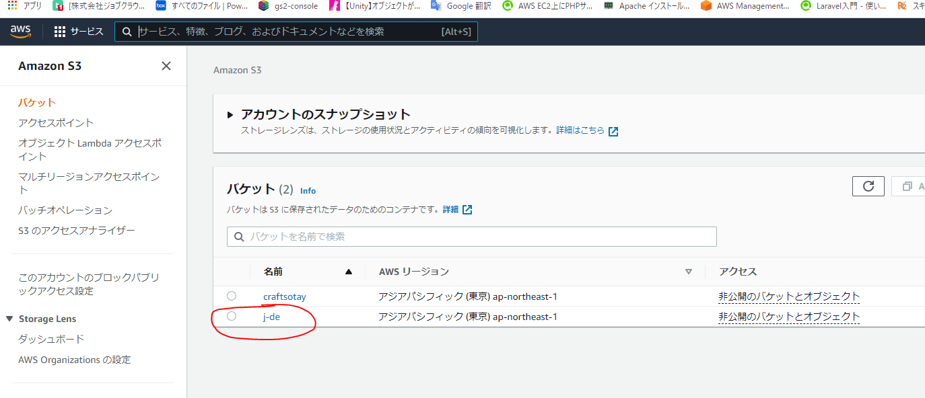
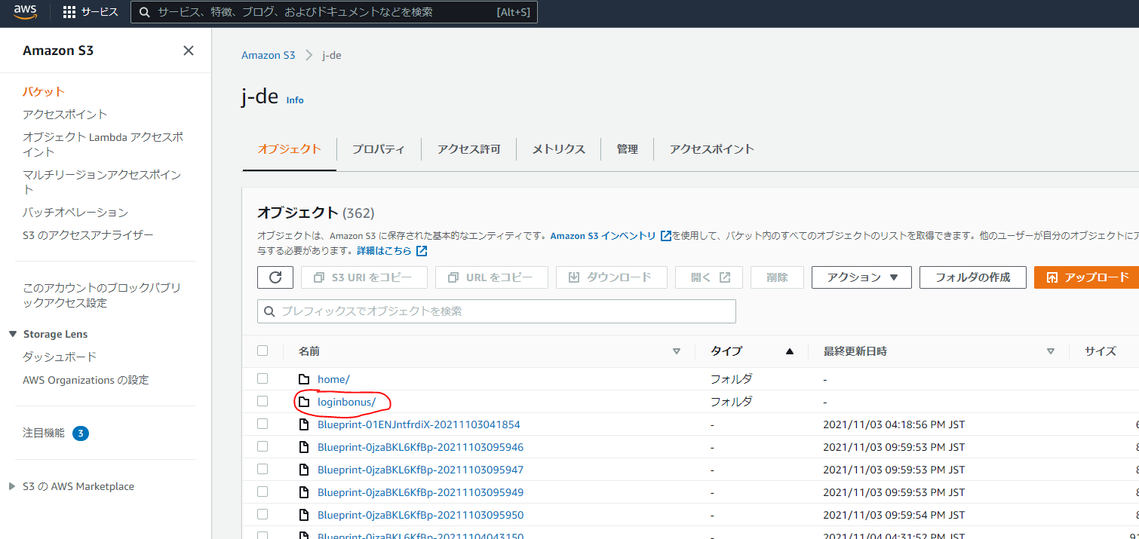
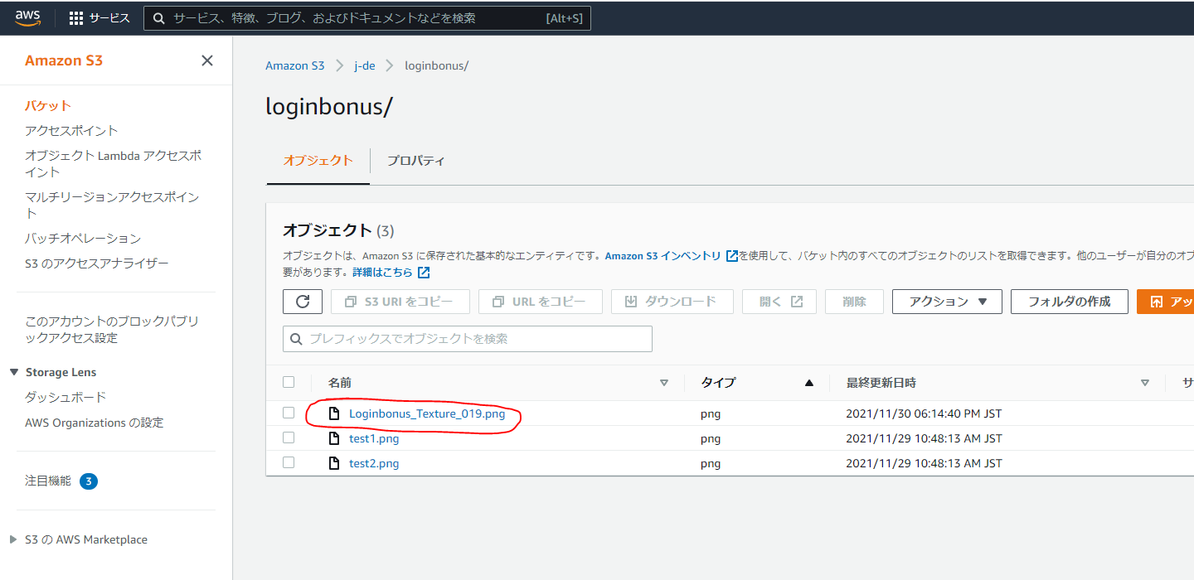
1 | DBにイベントを登録します。
 | 「loginbonus」テーブルをオープンします。

 | id | int AI PK | GUID
 | name | varchar(100) | 識別為の名前
 | active | tinyint(1) | オープンしてるかのタグ（0=close，1=open）
 | type | int | タイプ（１＝７日、２＝１４日）
 | themeTexture | text | テーマのテクスチャ（S3からダウンロード）
 | items | text | ボーナス（101,102,103…）
 | itemCounts | text | 数（10,10,5...）
 | start_at | datetime | 開始時間
 | end_at | datetime | 終了時間

2 | テーマ画像をS３に登録

